vk
 | 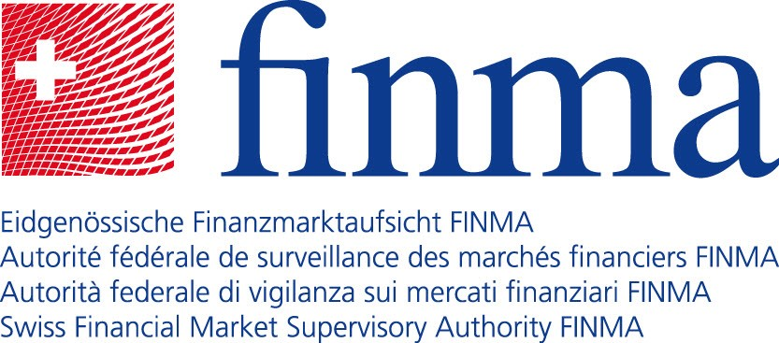

Versicherungskonzerne (Gruppen und Konglomerate) unter der Aufsicht der FINMA

Name |  | Erfüllt Kriterien als Internationally Active Insurance Group (IAIG)
Helvetia Baloise Holding AG |  | X
Schweizerische Mobiliar Holding AG
SIEP Holding AG
Swiss Life Holding AG |  | X
Swiss Re AG |  | X
Zurich Insurance Group AG |  | X

Total Versicherungskonzerne unter der Aufsicht der FINMA: 6

